Blad1
Beräkningsgången för urban överbyggnad med obundet bärlager trafiklasts G/C- 2 i urbana miljöer- Krossberg
 | Betong, natursten, marktegel- "Halvelastisk beläggning
 | I bärlager används samkross 0/40 |  |  |  |  | I förstärkningslagret 0/100

Trafikklass | >→ | 2. Bärlager (0/32) |  | >→ | 3. Terrassmaterial |  | >→ | 4. Förstärkningslager (0/90) |  |  |  |  |  | >→ | 5. Tjälklass, klimat |  |  |  |  |  | >→ | 6. Slitlager och sättsandslager | >→ | 7. Överbyggnad
Vilken trafikklass |  |  | tjocklek |  | Typ av material |  |  | Terrassmaterial → tjocklek mm |  |  |  |  |  |  | koll o korrigering |  |  |  |  |  |  | Form, tjocklek |  | Koll o korr
 |  |  | mm |  |  |  |  |  |  |  |  |  |  |  | Total överbyggnadstjocklek |  |  |  |  |  |  | Enligt tillverkarnas
G/C |  |  | 80 |  |  |  |  |  |  |  |  |  |  |  | med hänsyn till tjällyftning |  |  |  |  |  |  | rekommendation
0 Terrass 1 |  |  | 80 |  |  |  |  |  |  |  |  |  |  |  | Tjälkl |  | Klimatzon
0 Terrass 2-5 |  |  | 150 |  |  |  |  |  |  |  |  |  |  |  |  | 1 | 2 | 3 | 4 | 5
1 |  |  | 150 |  |  |  |  |  |  |  |  |  |  |  | 3 |  |  | 200 | 375 | 1150
2 |  |  | 150 |  |  |  |  |  |  |  |  |  |  |  | 4 |  |  | 545 | 1000 | 1250
 |  |  |  |  |  |  | Trafikklass | G/C |  | 0 | 1 | 1 | 2
 |  |  |  |  |  |  |  |  |  |  |  |  |  |  | Ökning av förstärknings-
 |  |  |  |  |  |  |  |  |  |  |  |  |  |  | lagret om ej krossberg
 |  |  |  |  | Terrass material | 1 |  | 30* |  | 30* |  | 0 | 10* |  | 0
 |  |  |  |  | Terrass material | 2 |  | 80* |  | 30* |  | 80* | 120* |  | 25 | %
 |  |  |  |  | Terrass material | 3 |  | 80* |  | 30* |  | 170* | 200 |  | 25 | %
 |  |  |  |  | Terrass material | 4 |  | 80* |  | 140* |  | 200 | 240 |  | 50 | %
 |  |  |  |  | Terrass material | 5 |  | 180* |  | 230 |  | 330 | 370 |  | 50 | %
 |  |  |  |  |  |  |  |  |  | Värden på förstärkningslagertjockleken för olika materialtyper är framtagna
 |  |  |  |  |  |  |  |  |  | ur Teknisk rapport, KTH 1999 och Tekniskt PM Scandiaconsult 2002 |  |  |  |  |  |  |  |  |  |  |  |  |  |  | sl
 |  |  |  |  |  |  |  |  | *Om förstärkningslagret < 200 använd samma material som i bärlagret men komprimeras separat Det kan då betraktas som ett utökat bärlager.

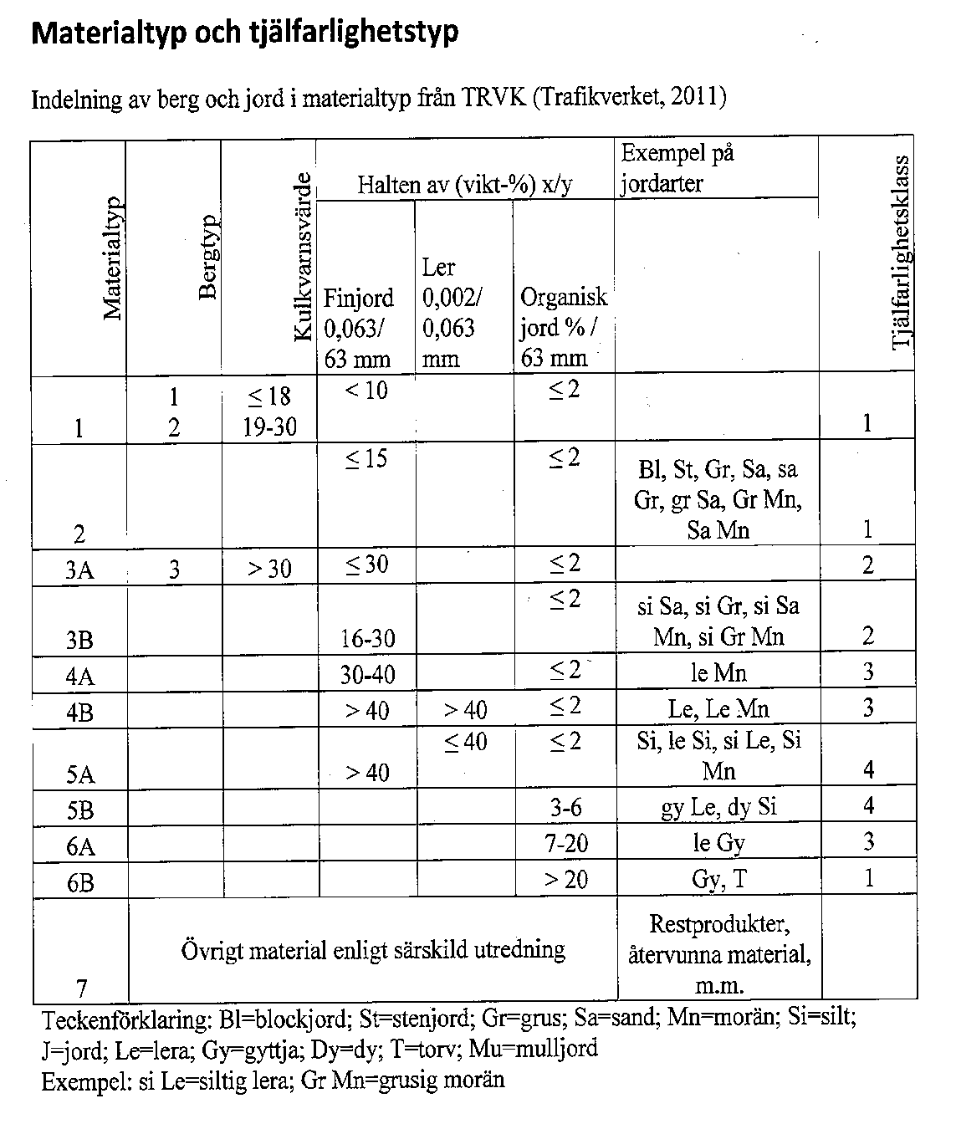

 |  |  |  |  |  |  |  |  |  |  |  |  |  |  |  |  |  |  |  |  |  |  | Slitlager
 |  |  |  |  |  |  |  |  |  |  |  |  |  |  |  |  |  |  |  |  |  |  | Sättsand Fogsand

 |  |  |  |  |  |  |  |  |  |  |  |  |  |  |  |  |  |  |  |  |  |  | Obundet bärlager

 |  |  |  |  |  |  |  |  |  |  |  |  |  |  |  |  |  |  |  |  |  |  | Förstärkningslager

 |  |  |  |  |  |  |  |  |  |  |  |  |  |  |  |  |  |  |  |  |  |  | Terrass

Kurt Johansson 2014-08-25

